vēlmes
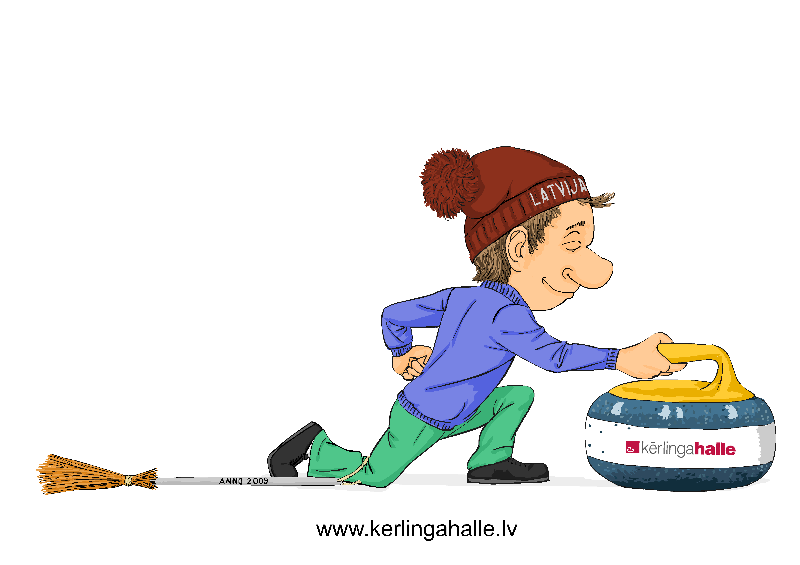
 |  |  |  | Vēlamie treniņu laiki 2026/2027 sezonā

Treniņi nepieciešami laika periodā no : |  |  |  | datums, mēnesis, gads |  |  | līdz : | datums, mēnesis, gads

Komanda | Junioru komanda | Cik reizes nedēļā?* | Pieņemamās treniņu dienas** |  |  |  |  | Treniņa ilgums*** |  |  | Treniņa sākuma ātrākais laiks****
 |  |  | Pirmdiena | Otrdiena | Trešdiena | Ceturtdiena | Piektdiena | 1h | 1.5h | 2h | Pirmdiena | Otrdiena | Trešdiena | Ceturtdiena | Piektdiena
Piemērs | jā/nē | 2 | 1 | 3 | 2 | 4 | 5 |  | X |  | 16.30 | 18.00 | 16.30 | 19.00 | 17.00
Komanda 1 | nē | 2 |  | X | X | X |  |  | X |  |  | 18.00 | 16.00 | 17.30

* jānorāda, cik reizes nedēļā vēlas organizēt treniņus
** jānorāda prioritārā secībā nedēļas dienas, kurās vēlas treniņus, piemēram, zem otrdienas - 1 (visvairāk), zem trešdienas - 2, zem pirmdienas - 3 utt.
*** jāatzīmē ar X , kurš laiks vēlams
**** jāatzīmē attiecīgā dienā treniņa sākuma iespējami ātrākais laiks

